상품제안서
소프트 커브백 [BG179] | 상품코드: F32243

 |  |  |  |  |  |  | 02-412-0044 | www.easy1.co.kr
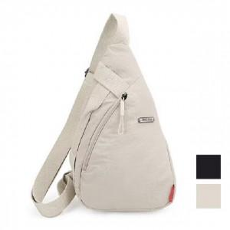

【상세/제작정보】 | .

【인쇄/포장옵션】 | 실크, 풀칼라 / OPP(비닐)

【공급단가】 | 수량 | 200~ | 500~ | 1,000~ | 3,000~ | 5,000~
*VAT별도 | 단가 | 3,180원 | 3,130원 | 3,060원 | 2,980원 | 2,930원

【상품 URL】 | https://dev.easy1.co.kr:443/src/goods_detail.php?gdno=32243

